List1
Upiti i odgovori u vezi s Natječajem za izbor likovnog rješenja nacionalne strane Republike Hrvatske na optjecajnom kovanom novcu od 1 eura s motivom životinje kune sa šahovnicom u pozadini

R. br. | Upit: | Odgovor:
1. | Što čini natječajnu dokumentaciju i na koji se način dostavlja? | Natječajna dokumentacija, u skladu s Uvjetima natječaja koji su objavljeni na internetskoj poveznici: https://www.hnb.hr/novac/kovani-novac/eurokovanice, prema točki 3.2. mora se fizički zaprimiti u Hrvatskoj narodnoj banci do 4. ožujka 2022. u 15:00 sati bez obzira na način dostave i na vrijeme kada je odaslana. U skladu s točkom 2.4. sudionici koji se prijavljuju na Natječaj dužni su u roku iz točke 3.2. ovih Uvjeta natječaja dostaviti urednu dokumentaciju koju čine: - uredno popunjena i vlastoručno potpisana Prijava na Natječaj - uredno popunjena i vlastoručno potpisana Izjava autora/koautora Idejnog rješenja - uredno popunjena i vlastoručno potpisana Izjava autora/koautora Izvedbenog rješenja - Idejno rješenje i Izvedbeno rješenje - dokaz o državljanstvu (preslika važeće osobne iskaznice, putovnice ili domovnice). Natječajnu dokumentaciju možete poslati poštom ili osobno donijeti u Pisarnicu Hrvatske narodne banke.
2. | Može li se natječajna dokumentacija dostaviti elektroničkom poštom (e-mail)? | Natječajna dokumentacija, u skladu s Uvjetima natječaja koji su objavljeni na internetskoj poveznici: https://www.hnb.hr/novac/kovani-novac/eurokovanice, mora se fizički zaprimiti u Hrvatskoj narodnoj banci do 4. ožujka 2022. u 15:00 sati bez obzira na način dostave i na vrijeme kada je odaslana. Natječajna se dokumentacija dostavlja na adresu: HRVATSKA NARODNA BANKA Direkcija nabave Pisarnica banke Ulica Franje Račkog 3 10000 Zagreb uz napomenu: ''NE OTVARAJ – PONUDA ZA NATJEČAJ ZA KOVANICU OD 1 EURA'' Dokumentacija zaprimljena elektroničkom poštom neće se razmatrati.
3. | Što podrazumijeva likovno rješenje? | Predmet je natječaja izbor likovnog rješenja koji se sastoji od Idejnog i Izvedbenog rješenja. Idejno rješenje je grafički prikaz sa slikovnim i tekstualnim detaljima, kojim se prikazuju osnovni motiv i izgled hrvatske nacionalne strane na optjecajnom kovanom novcu od 1 eura u dvodimenzionalnom obliku. Može biti nacrtano/izvedeno u nekoj računalnoj aplikaciji ili nacrtano rukom. U točkama 5.4. do 5.10. Uvjeta natječaja navedeni su obvezni elementi koje Idejno rješenje treba sadržavati. Izvedbeno rješenje u trodimenzionalnom modelu treba prikazivati Idejno rješenje, u sadrenom, plastičnom ili drugom čvrstom materijalu pridržavajući se uvjeta iz točaka 5.1. do 5.10. Uvjeta natječaja na odgovarajući način. Trodimenzionalni model Idejnog rješenja može se rukama modelirati izravno u nekom čvrstom materijalu poput sadre (gipsa), a može se izraditi i računalno te "ispisati" na nekom 3D pisaču. Pri izradi Izvedbenog rješenja potrebno je pridržavati se tehničkih standarda iz točke 5.12. Uvjeta natječaja. Izvedbeno se rješenje dostavlja u fizičkom obliku Hrvatskoj narodnoj banci.
4. | Može li jedan sudionik prijaviti više idejnih rješenja? | U skladu s točkom 1.6. Uvjeta natječaja isti sudionik na Natječaju može sudjelovati samo s jednim Idejnim rješenjem. Ako sudionik dostavi više idejnih rješenja, bit će diskvalificiran, a njegova likovna rješenja isključena iz Natječaja u skladu s točkom 3.3. Uvjeta natječaja.
5. | Kako izgleda primjer izvedbenog rješenja i koje su mu zadane dimenzije? | Primjer fotografije gipsanog modela možete pronaći u publikaciji Hrvatske narodne banke povodom izdanja 25 godina kuna na stranicama 43. i 44. U nastavku je poveznica na publikaciju: https://www.hnb.hr/-/kuna-25-godina-novcane-jedinice-republike-hrvats-1 U skladu s točkom 5.12. Uvjeta natječaja Izvedbeno rješenje mora udovoljavati sljedećim tehničkim standardima: - promjer: 150 mm - visina reljefa: 0,3 – 1,0 mm u odnosu na osnovnu plohu - stranica ruba: prema unutrašnjoj plohi modela izvedena pod kutom od 30° do 45°. Slijedom navedenog, dimenzije Izvedbenog rješenja zadane su prethodno citiranom točkom Uvjeta natječaja. Tehnički standardi za Izvedbeno rješenje uvjetovani su daljnjim tehnološkim procesima pri izradi optjecajnih kovanica eura te vas molimo da ih se pridržavate.
6. | Na što se točno odnosi stranica ruba i unutrašnja ploha iz točke 5.12. Uvjeta natječaja: "Izvedbeno rješenje mora udovoljavati sljedećim tehničkim standardima: ... stranica ruba: prema unutrašnjoj plohi modela izvedena pod kutom od 30° do 45°"? | Rub modela definiran je dvjema plohama. Jedna je paralelna s osnovnom plohom modela, a druga spaja tu plohu i osnovnu plohu modela. Ploha koja spaja druge dvije plohe, gledano u presjeku okomitom na osnovnu plohu, mora biti izvedena pod kutom od 30° do 45° u odnosu na vertikalu. Visina ruba nije određena Uvjetima natječaja, međutim zbog daljnjih tehnoloških procesa za izradu optjecajnoga kovanog novca slobodni smo preporučiti visinu ruba u rasponu od 1,1 do 1,6 mm.
7. | Može li visina uzdignutog reljefa varirati s više manjih gradacija na modelu (u skladu s navedenim uvjetima natječaja visina reljefa: 0.3 mm - 1.00 mm)? Može li jedan motiv primjerice kuna imati pojedine detalje čija visina reljefa doseže gradaciju od 0,3 mm, 0,4 mm, 0,5 mm ... i 1 mm? | 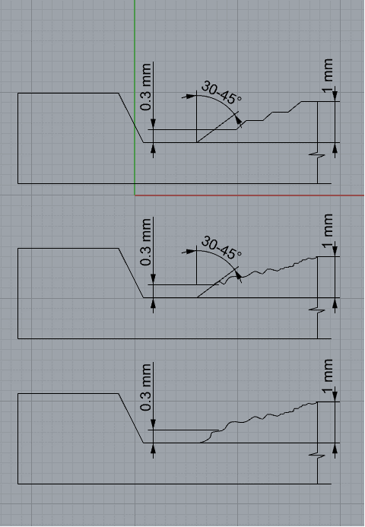 Reljef mora imati visinu koja nije manja od 0,3 mm i nije veća od 1 mm. Između te dvije visine gradacije mogu biti stepenaste ili kontinuirane. Reljef s visine od 0,3 mm na visinu osnovne plohe može se spuštati pod kutem od 30° do 45° ako se radi o ravnoj liniji, a inače kontinuirano odn. kako je već reljef modeliran.
8. | Trebaju li polja šahovnice biti u rasteru polja 4 x 4 ili ih može biti i manje? | U točki 5.5. Uvjeta natječaja navedeno je da polja šahovnice trebaju biti u rasteru polja 4 x 4 u podlozi ili dijelu podloge motiva. Navedeno pretpostavlja da najmanje u jednom retku i najmanje u jednom stupcu moraju biti četiri polja koja mogu i ne moraju biti potpuno prikazana. Također, dimenzije svakog polja nisu zadane i mogu biti proizvoljnih veličina. U shvaćanju pojma "raster polja 4 x 4" možda vam mogu pomoći najuspješnija rješenja za motive geografske karte Republike Hrvatske sa šahovnicom u pozadini i Nikole Tesle sa šahovnicom u pozadini.
9. | Je li u modelu za izvedbeno rješenje potrebno izvesti i krug od 12 zvijezda? Ako je potrebno izvesti krug od 12 zvijezda, jesu li dovoljno precizne dimenzije koje su izmjerene „ručno“ pomičnim mjerilom s kovanice od 1 eura ili postoje točne mjere? | Izvedbeno rješenje, odnosno u trodimenzionalnom modelu izvedeno Idejno rješenje, mora imati krug od 12 zvijezda. Tehničkim specifikacijama iz Uredbe br. 729/2014 od 24. lipnja 2014. o apoenima i tehničkim specifikacijama eurokovanica namijenjenih za optjecaj (u nastavku teksta: Uredba br. 729/2014) nisu specificirane dimenzije dijela dizajna koji se odnosi na vanjski dio ("žuti prsten"), međutim autor je dužan pridržavati se prikaza obveznih elementa koji proizlaze iz navedene Uredbe, a utvrđeni su točkom 5.4. Uvjeta natječaja. Za potrebe ovog Natječaja dovoljno su precizne dimenzije koje su izmjerene „ručno“ pomičnim mjerilom s kovanice od 1 eura.
10. | Je li dopuštena upotreba drugih elemenata uz kunu kao dio dizajna gdje su oni manje naglašeni, ali dio dizajna? | Motiv životinje kune sa šahovnicom u pozadini zadani je motiv prema Uvjetima natječaja. U točkama od 5.4. do 5.10. Uvjeta natječaja navedeni su obvezni elementi koje Idejno rješenje treba sadržavati. Kao autor Idejnog rješenja slobodni ste upotrijebiti i druge, dodatne motive pridržavajući se svih uvjeta natječaja.

